Ini
1. Menyusun Topologi dan membagi subnet serta labelling |  |  |  |  | Tabel 1
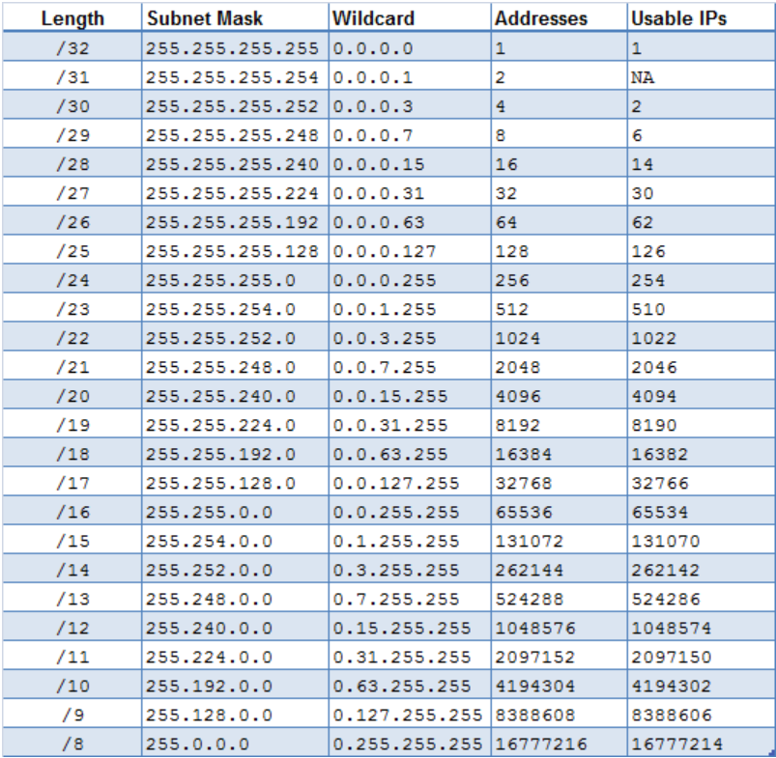
Gambar 1
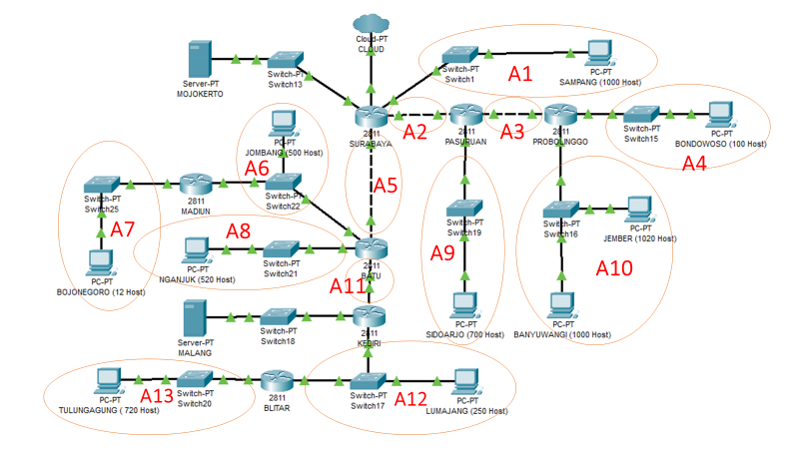

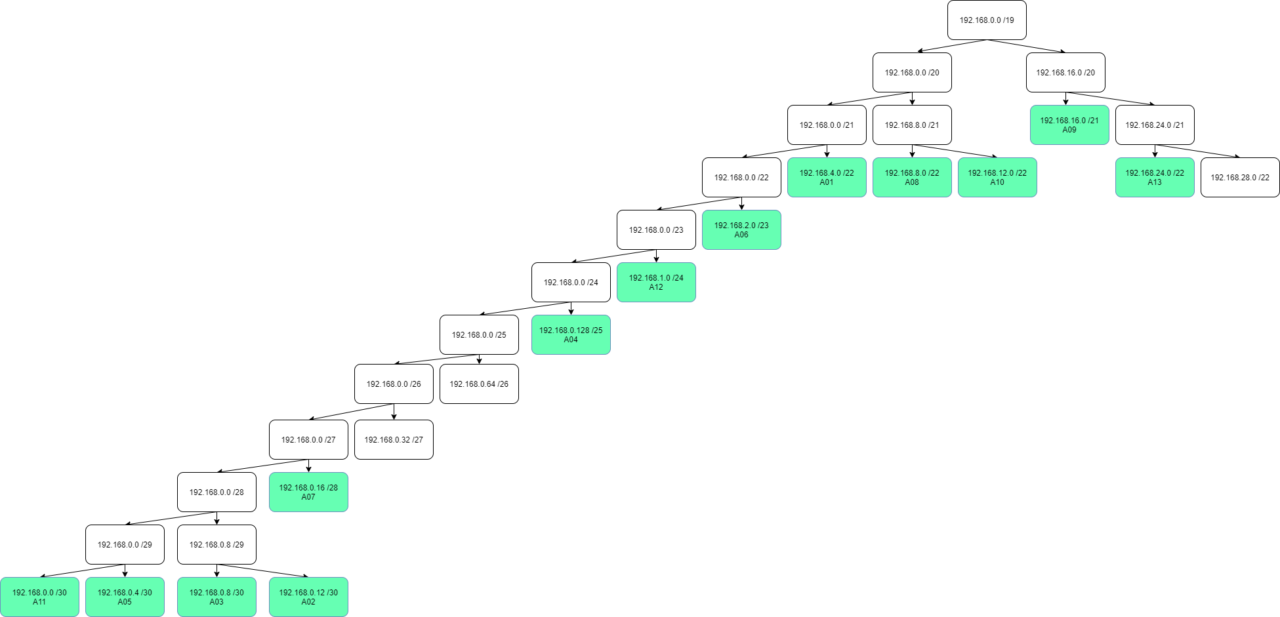
2. Menententukan jumlah alamat IP yang dibutuhkan oleh tiap subnet dan lakukan labelling netmask berdasarkan jumlah IP yang dibutuhkan. |  |  |  |  | Subnet terbesar yang dibentuk memiliki NID 192.168.0.0 dengan netmask /19. Hitung pembagian IP berdasarkan NID dan netmask tersebut menggunakan pohon seperti gambar di bawah.
Menentukan panjang IP yang dibutuhkan dengan melihat jumlah Usable IPs pada tabel 1
Tabel 2
Subnet | Jumlah IP | Length | NID | Subnet Mask
A1 | 1001 | 22 | 192.168.4.0 | 255.255.252.0
A2 | 2 | 30 | 192.168.0.12 | 255,255,255,252
A3 | 2 | 30 | 192.168.0.8 | 255,255,255,252
A4 | 101 | 25 | 192.168.0.128 | 255,255,255,128
A5 | 2 | 30 | 192.168.0.4 | 255,255,255,252
A6 | 502 | 23 | 192.168.2.0 | 255.255.254.0
A7 | 13 | 28 | 192.168.0.16 | 255,255,255,240
A8 | 521 | 22 | 192.168.12.0 | 255.255.252.0
A9 | 701 | 22 | 192.168.8.0 | 255.255.252.0
A10 | 2021 | 21 | 192.168.16.0 | 255.255.248.0
A11 | 2 | 30 | 192.168.0.0 | 255,255,255,252
A12 | 252 | 24 | 192.168.1.0 | 255.255.255.0
A13 | 721 | 22 | 192.168.24.0 | 255.255.252.0
Total | 5841 | 19 | 192.168.0.0 | 255.255.224.0

MOJOKERTO | SERVER | 30 | 10.151.79.88 | 255,255,255,252
MALANG | SERVER | 30 | 10.151.79.92 | 255,255,255,252
NID TUNTAP+1 | CLOUD | 30 | 10.151.78.45 | 255,255,255,252

3. Routing
ROUTER | SUBNET | NID | NETMASK | GATEAWAY
SURABAYA | 3 | 192.168.0.8 | 255,255,255,252 | 192.168.0.14
 | 4 | 192.168.0.128 | 255,255,255,128 | 192.168.0.14
 | 6 | 192.168.2.0 | 255.255.254.0 | 192.168.0.6
 | 7 | 192.168.0.16 | 255,255,255,240 | 192.168.0.6
 | 8 | 192.168.12.0 | 255.255.252.0 | 192.168.0.6
 | 9 | 192.168.8.0 | 255.255.252.0 | 192.168.0.14
 | 10 | 192.168.16.0 | 255.255.248.0 | 192.168.0.14
 | 11 | 192.168.0.0 | 255,255,255,252 | 192.168.0.6
 | 12 | 192.168.1.0 | 255.255.255.0 | 192.168.0.6
 | 13 | 192.168.24.0 | 255.255.252.0 | 192.168.0.6
 | MALANG | 10.151.79.92 | 255,255,255,252 | 192.168.0.6
PASURUAN | 4 | 192.168.0.128 | 255,255,255,128 | 192.168.0.10
 | 10 | 192.168.16.0 | 255.255.248.0 | 192.168.0.10
 | 0 | 0.0.0.0 | 0.0.0.0 | 192.168.0.13
PROBOLINGGO | 0 | 0.0.0.0 | 0.0.0.0 | 192.168.0.9
BATU | 0 | 0.0.0.0 | 0.0.0.0 | 192.168.0.5
 | 7 | 192.168.0.16 | 255,255,255,240 | 192.168.2.2
 | 12 | 192.168.1.0 | 255.255.255.0 | 192.168.0.2
 | 13 | 192.168.24.0 | 255.255.252.0 | 192.168.0.2
 | MALANG | 10.151.79.92 | 255,255,255,252 | 192.168.0.2
MADIUN | 0 | 0.0.0.0 | 0.0.0.0 | 192.168.2.1
KEDIRI | 0 | 0.0.0.0 | 0.0.0.0 | 192.168.0.1
 | 13 | 192.168.24.0 | 255.255.252.0 | 192.168.1.2
BLITAR | 0 | 0.0.0.0 | 0.0.0.0 | 192.168.1.1

